Лист1
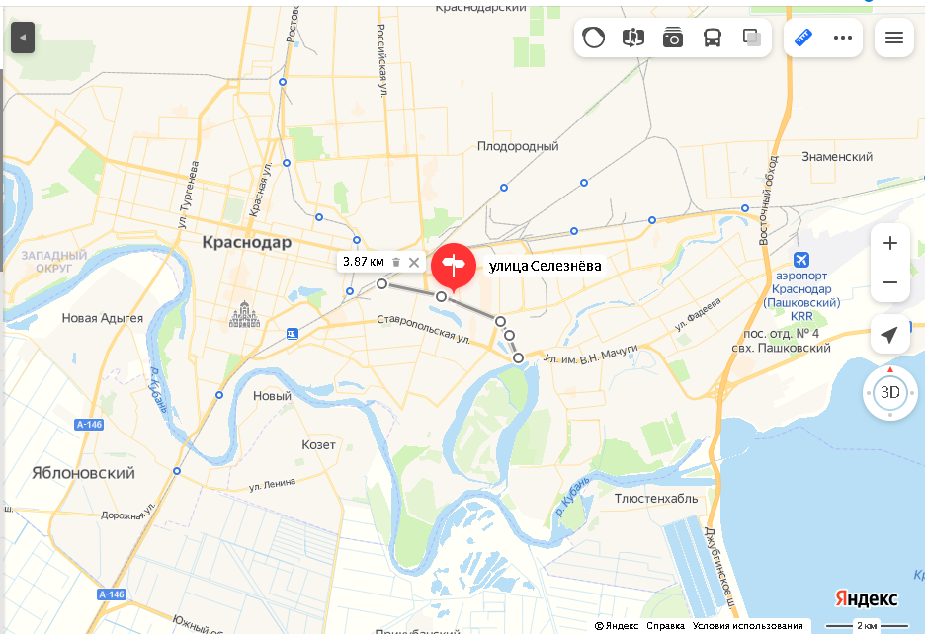
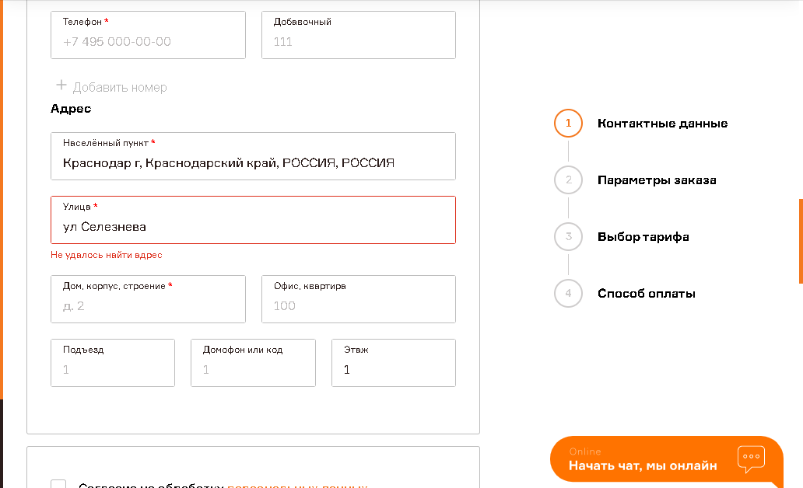

Баг-репорт № 1 | Отсутствие улицы Селезнёва в городе Краснодар.
Тестовое окружение: |  | Windows 7, Yandex Browser Версия 22.5.4.904 (64-bit)
Приоритет: | Средний

Предусловия: Открыта главная страница сайта, в полях "Куда" "Откуда" ввести Краснодар. Нажать "Вызвать курьера"

Шаги воспроизведения: |  | В поле улица, ввести Ул Селезнёва

Ожидаемый результат: |  | Улица найдена и добавлена

Фактический результат: |  | Ошибка "Не удалось найти адрес"

Комментарий:

Выполнил: Живилов И.

 |  | Одна из самых длинных улиц Краснодара.

